Sheet1
家具、设备清单
区域图 | 区域 |  | 品类 | 图片 | 规格(长*宽*高) | 数量 | 单位 | 备注
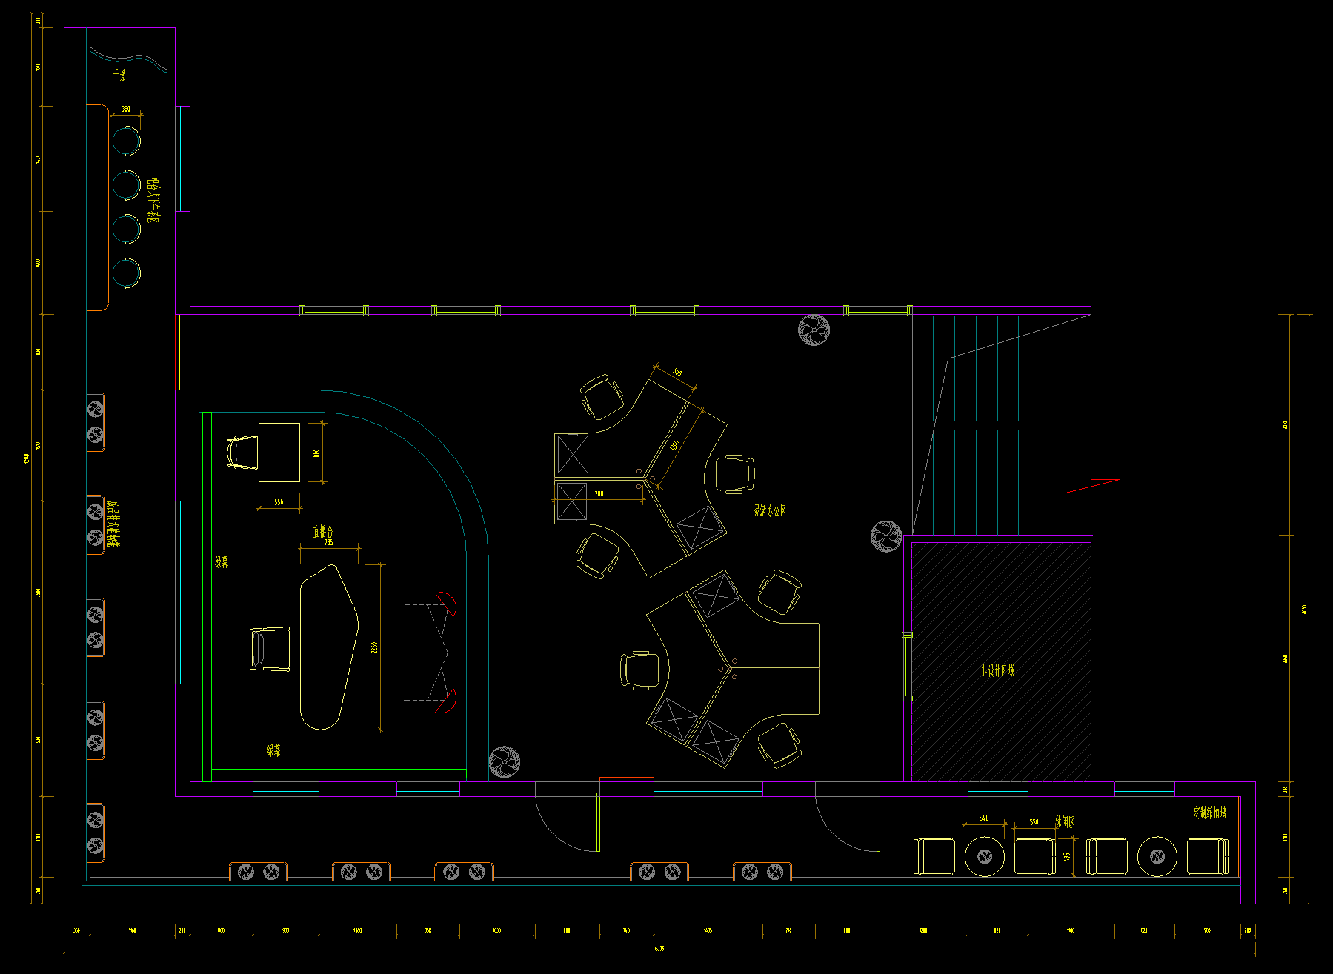 | 企业培育中心 | 直播区域 | 桌子 | 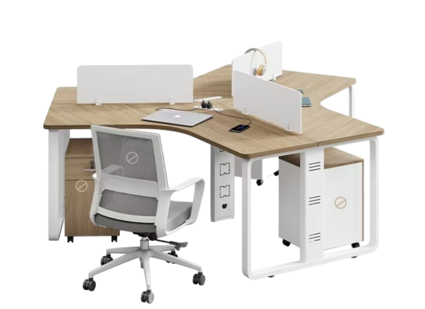 | 2200*1920*750 | 2 | 张 | 板材：16厘E0级刨花板，PVC封边（台面1.5厘，其它1厘） 台架：1.2厘凌形钢管横梁，1.5厘钢脚 五金：1.PU塑料线盒，2.三节导轨；3.单孔铝合金拉手
 |  |  | 椅子 | 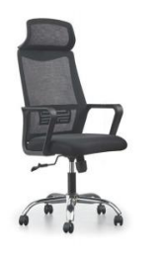 | 常规 | 6 | 张 | 背框采用全新pp料加纤 座用高密度回弹海绵 中班逍遥底盘 连背固定扶手 85/4三级气杆 350PP加纤五星脚 60mmPU防震静音轮
 |  |  | 桌子 | 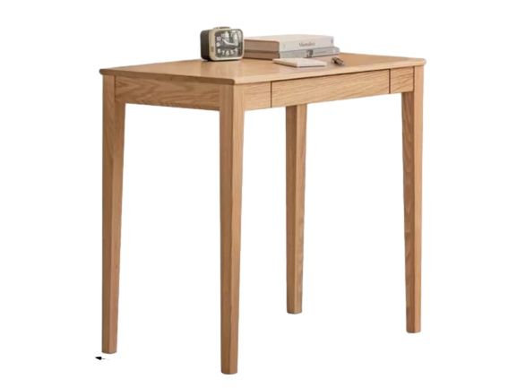 | 800*600*750 | 1 | 张 | 白蜡木框架
 |  |  | 椅子 | 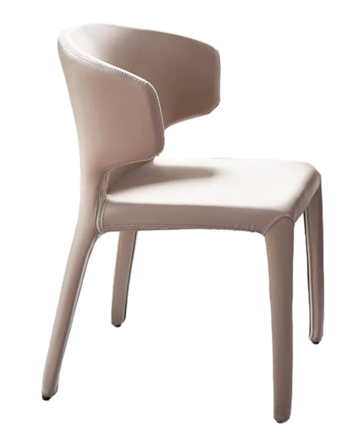 | 常规 | 1 | 张 | 碳素钢框架 面层：加厚科技皮
 |  |  | 桌子 | 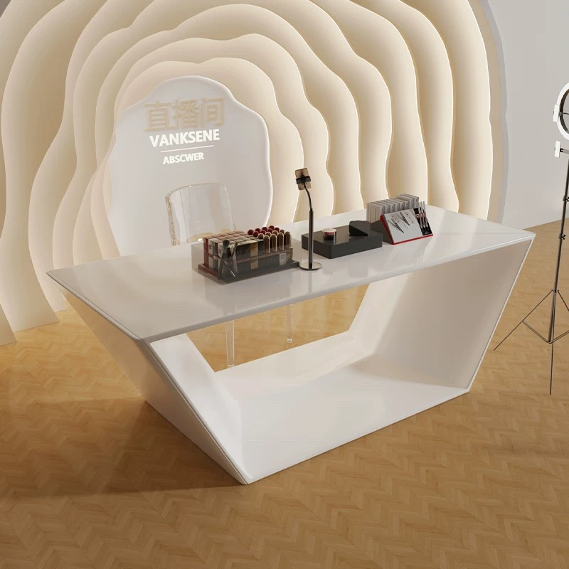 | 2200*700*900 | 1 | 张 | 密度板 面层烤漆
 |  | 直播区设备 | 激光投影机 | ≥7000流明 | / | 2 | 台
 |  |  | 短焦镜头 | / | / | 2 | 个
 |  |  | 投影吊架 | / | / | 3 | 套
 |  |  | 绿幕 | / | / | 2 | 幅
 |  |  | 光束灯 | / | / | 4 | 台
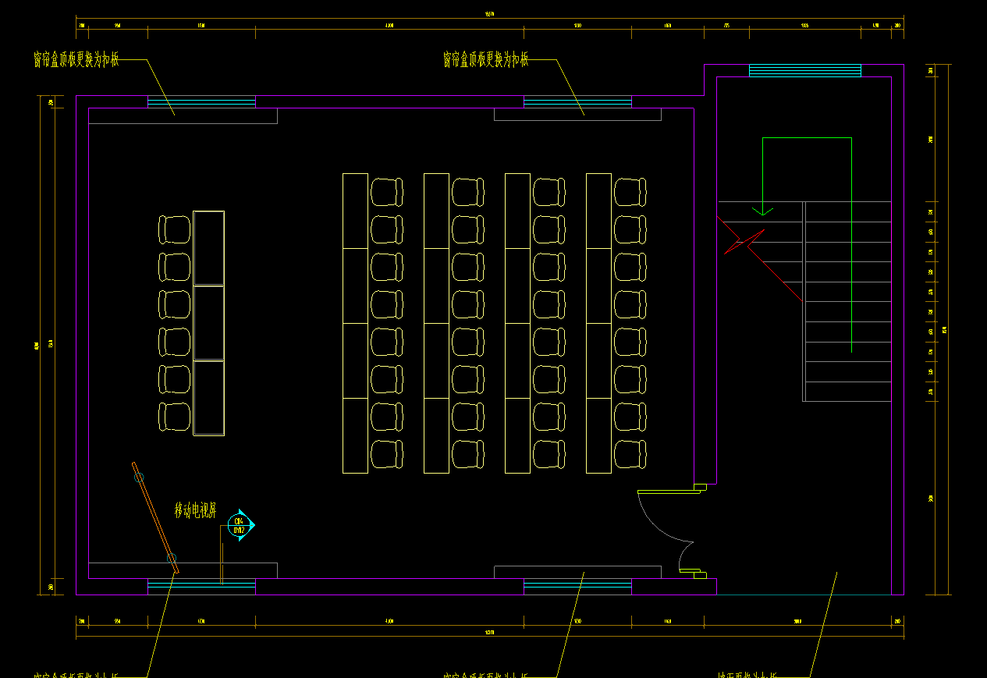 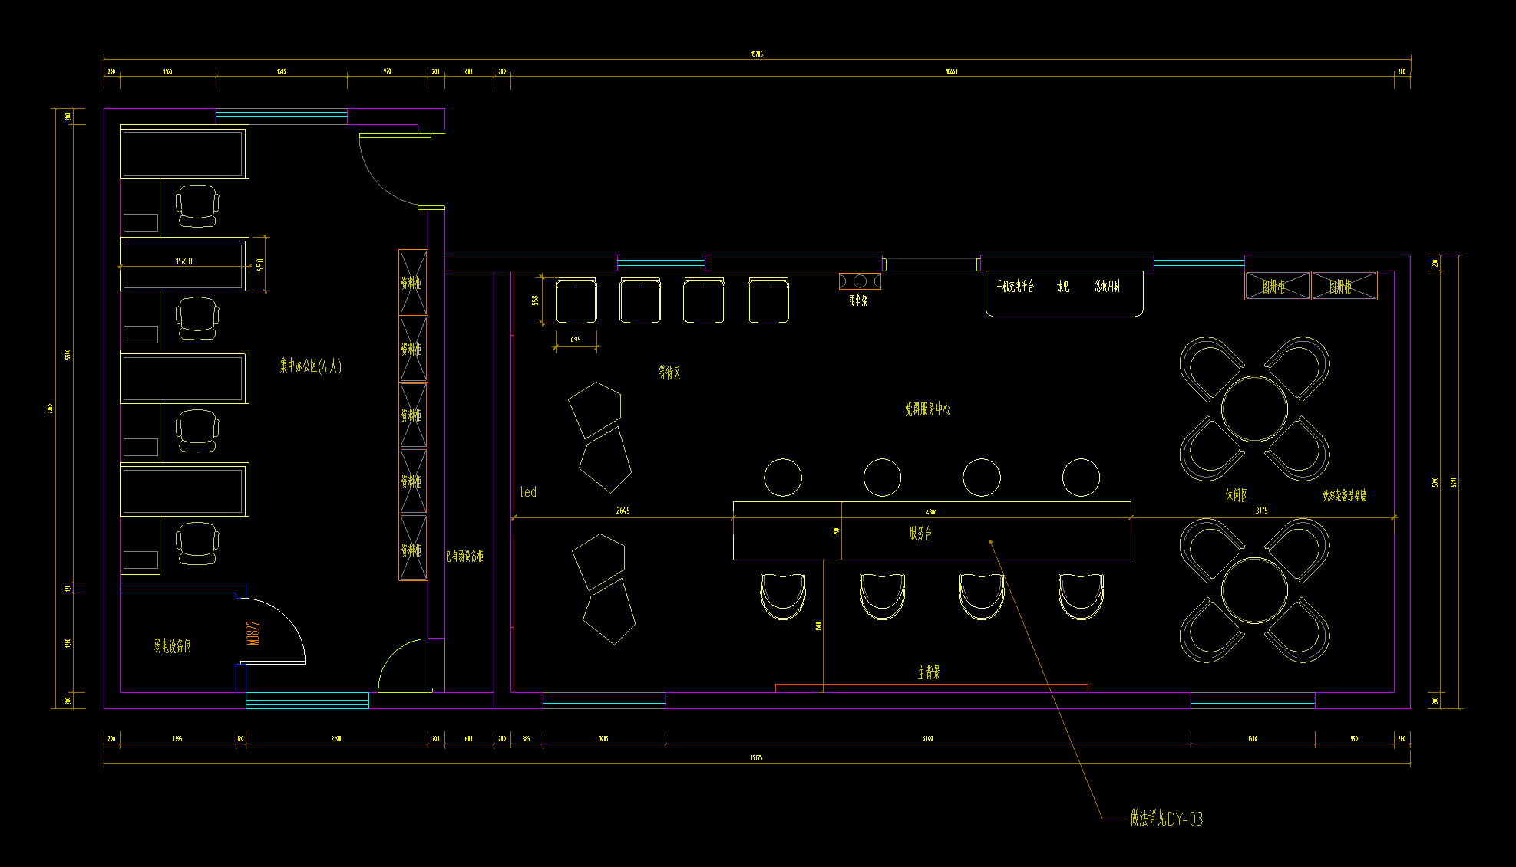 | 组织活动场所一楼 | 党群活动中心 | 服务台椅子 | 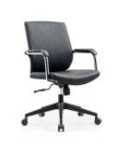 | 常规 | 4 | 张 | 1·座背连体框采用全新pp料加纤一体注塑成型，高回弹海绵扪科一透气西皮2·座包高回弹力海绵，扪华宇透气网布3.28管壁厚2.0mm厚精抛电镀扶手，全新Pp料扶手面 4·单手柄可逍遥原位锁定底盘 5·防煤三级100mm黑色气压棒6.310PP加纤五星脚,静压800KG;7.60mm尼龙+PU防震静音脚轮
 |  |  | 服务台等候椅 | 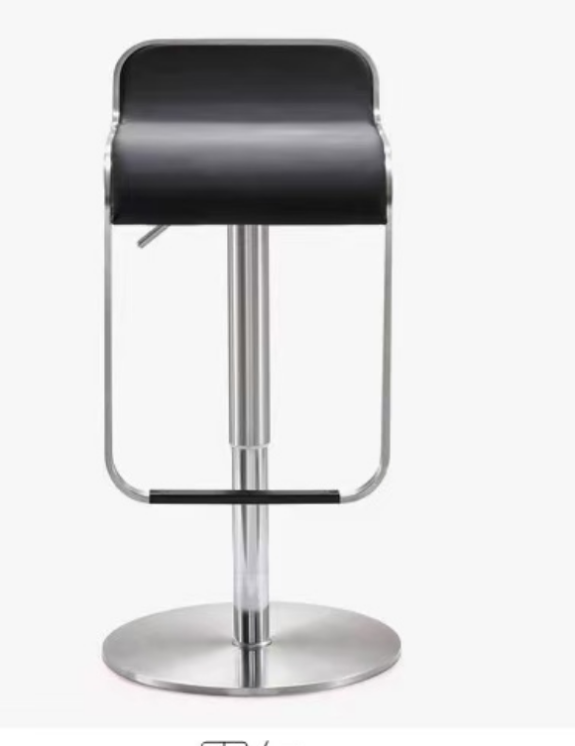 | 360*360*780 | 4 | 张 | 304不锈钢 坐面PU环保西皮软包
 |  |  | 休闲椅 | 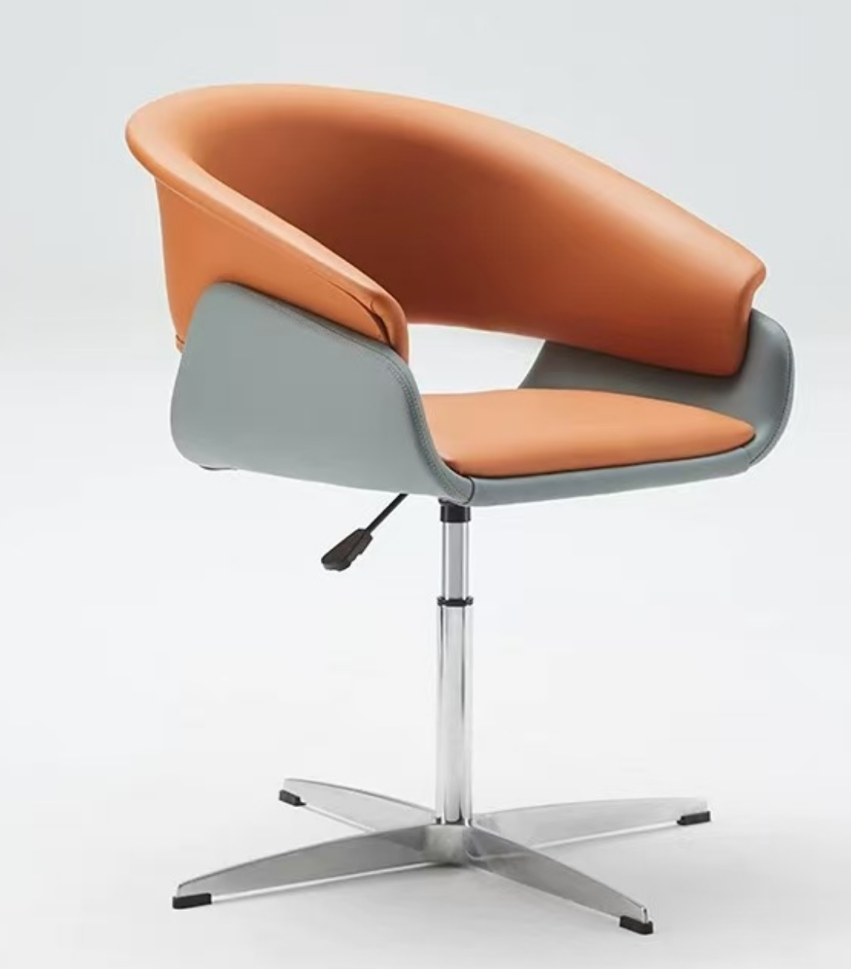 | 常规 | 8 | 张 | 304不锈钢 坐面PU环保西皮软包
 |  |  | 休闲桌 | 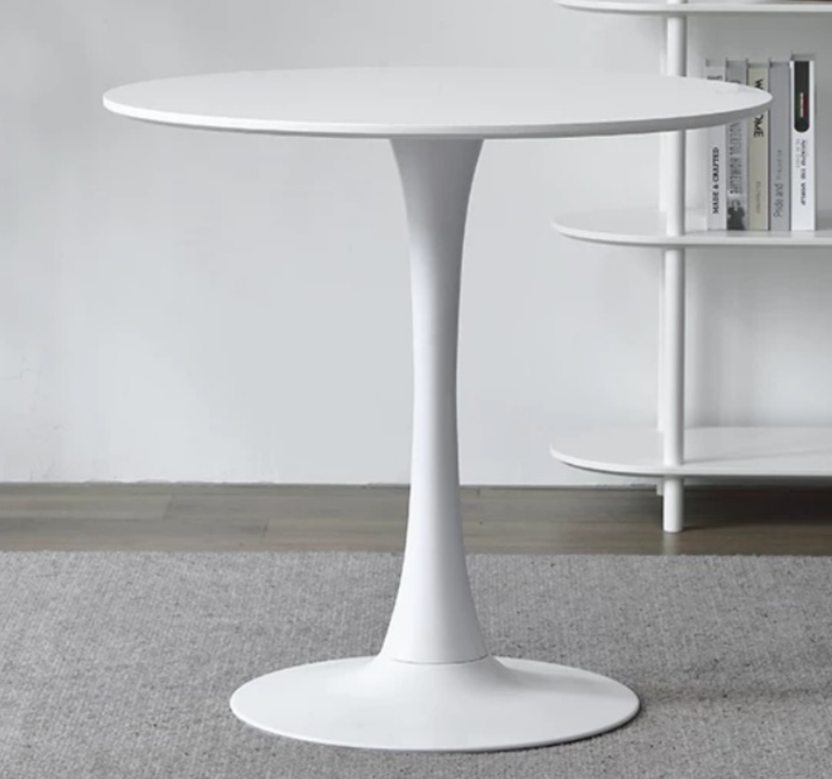 | 直径700*750 | 2 | 张 | 人造板 面层烤漆
 |  |  | 休闲桌 | 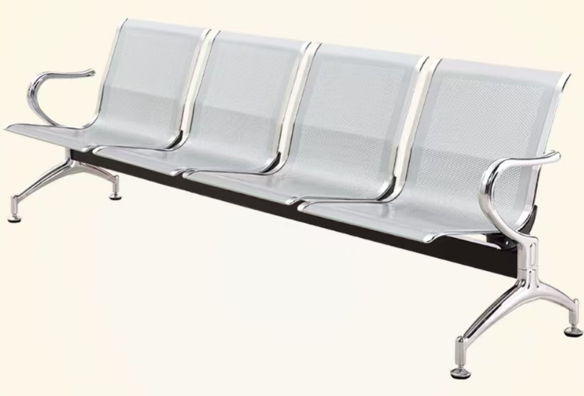 | 常规 | 1 | 张 | 扶手脚】:采用进口拉深钢板铸成形后，除锈处理后经过电镀处理。 【边 条】:铝合金抛光后电镀镀铬. 【座 板】:采用1.5毫米进口加厚冷扎钢板，除锈处理后，静电喷粉 喷涂。 【横 梁】:2.0毫米厚方状钢管，喷涂空调户外漆粉。
 |  |  | 休闲沙发组合 | 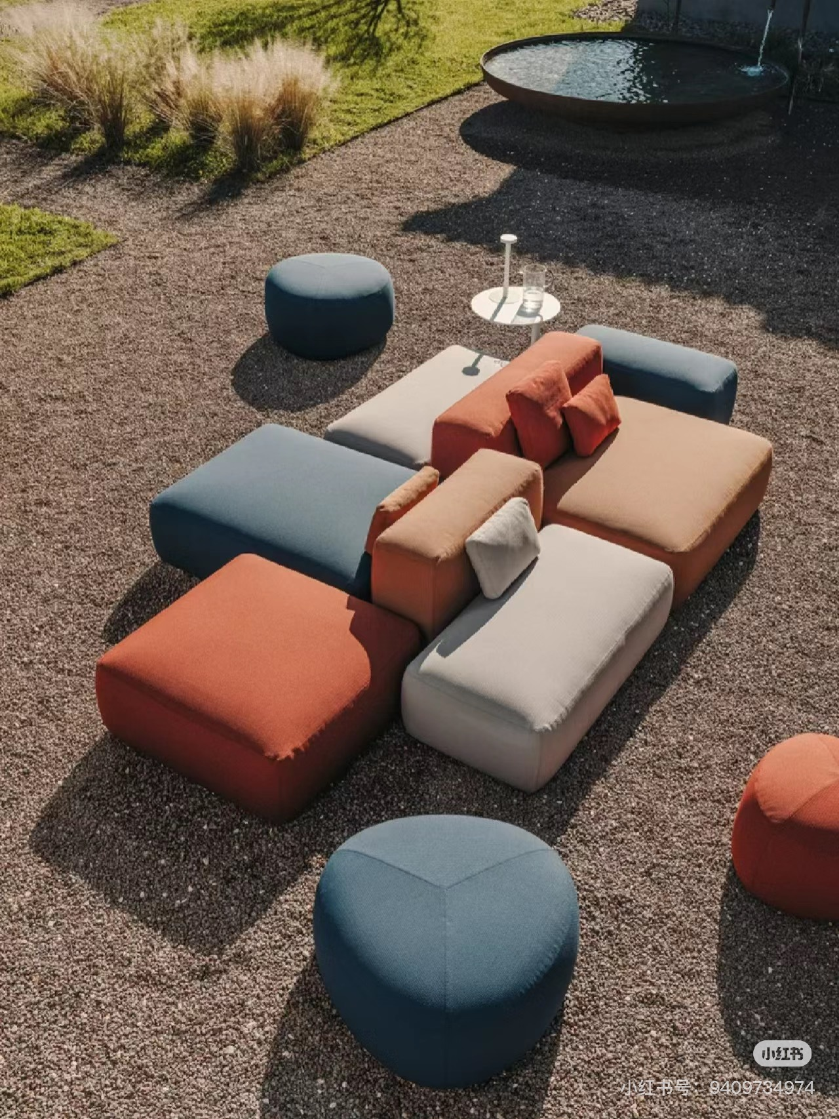 | 常规 | 1 | 组 | 实木框架 高密度海绵 科技皮
 |  | 集中办公区 | 办公桌 | 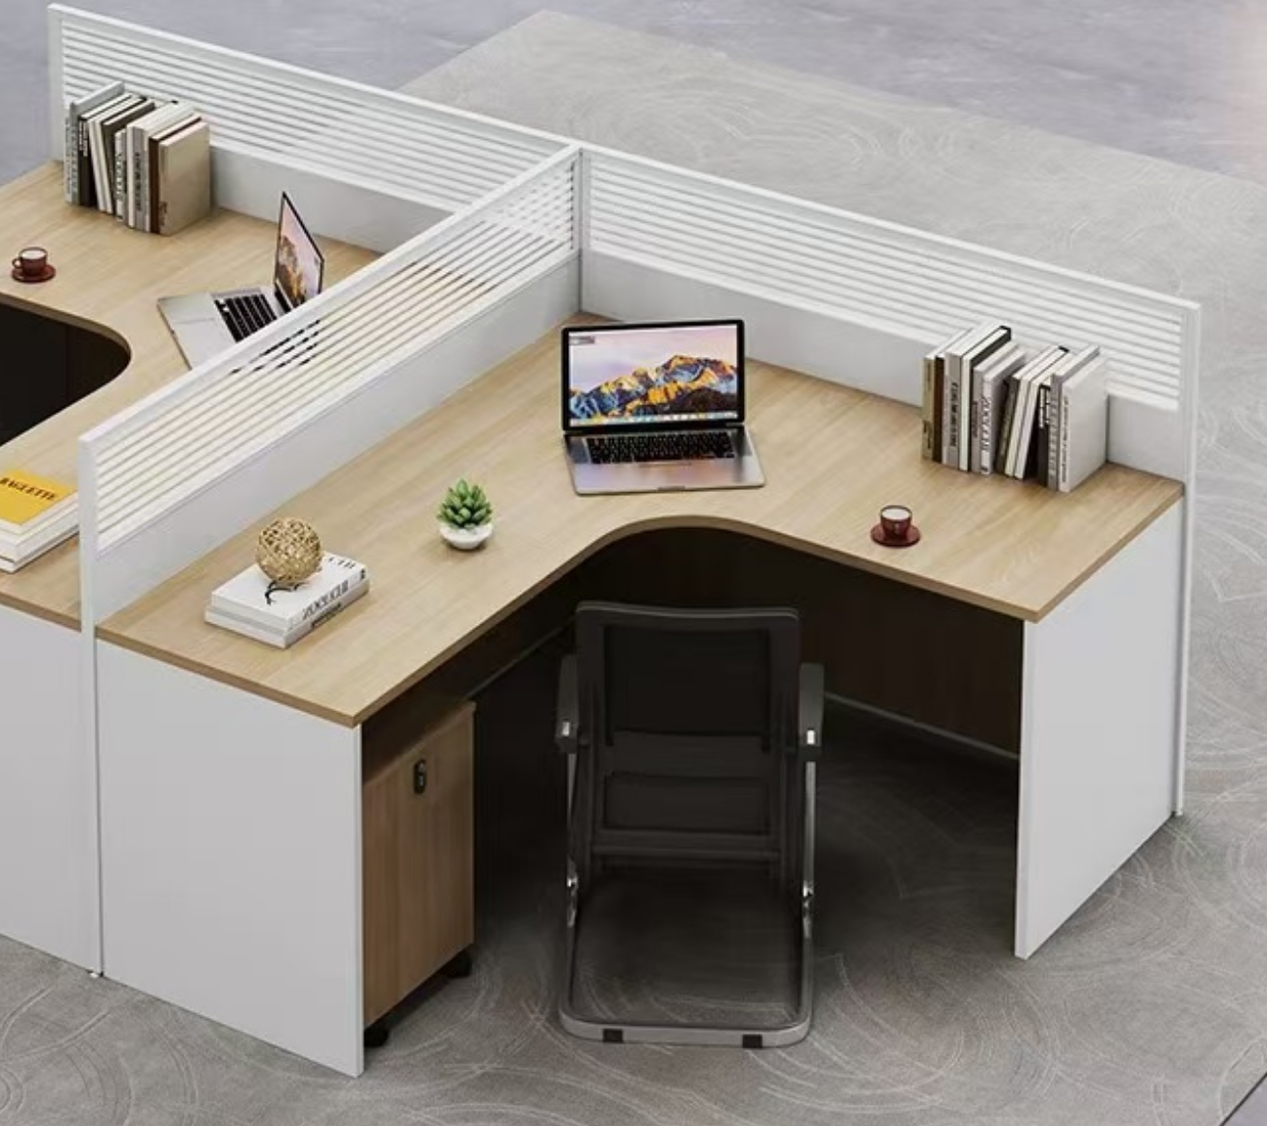 | 1400*1200*1100 | 4 | 张 | 人造板+漆面
 |  |  | 椅子 |  | 常规 | 4 | 张 | 背框采用全新pp料加纤 座用高密度回弹海绵 中班逍遥底盘 连背固定扶手 85/4三级气杆 350PP加纤五星脚 60mmPU防震静音轮
 |  | 大会议室 | 双人条形桌 | 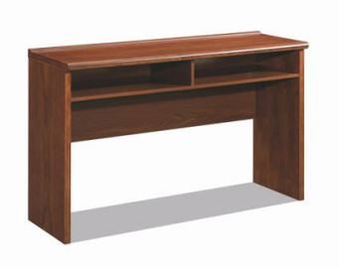 | 1400×400×760 | 20 | 张 | 密度板
 |  |  | 主席台椅 | 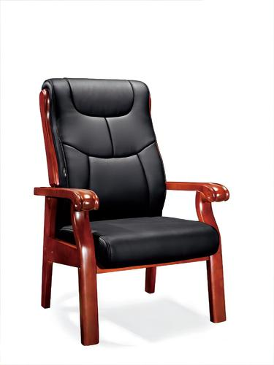 | 675×760×1110 | 6 | 张 | 西皮+高弹性海绵+曲木框架
 |  |  | 普通会议椅 | 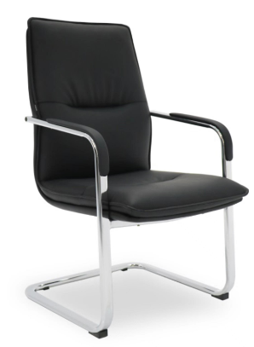 | 585*730*975 | 40 | 张 | 西皮+高弹性海绵+不锈钢
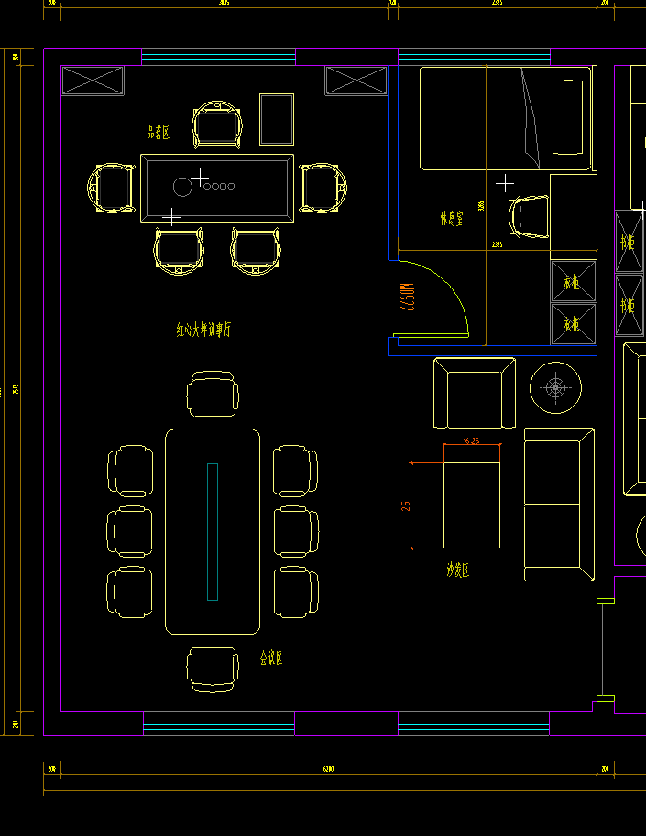 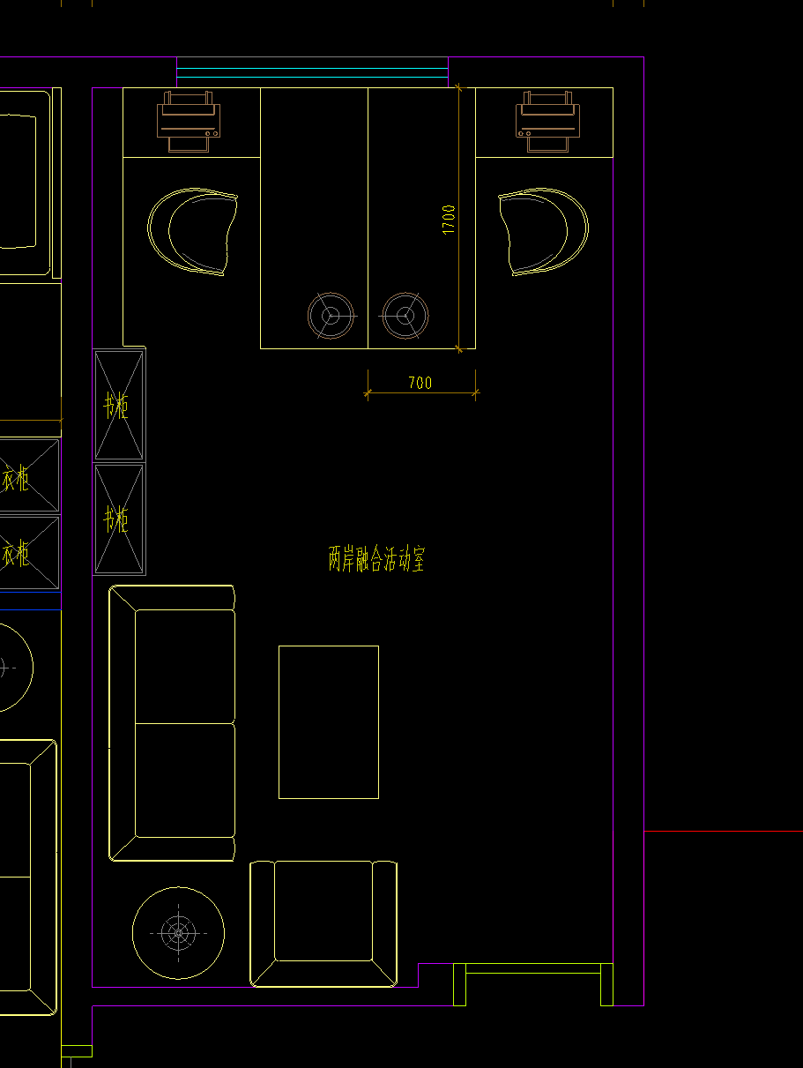 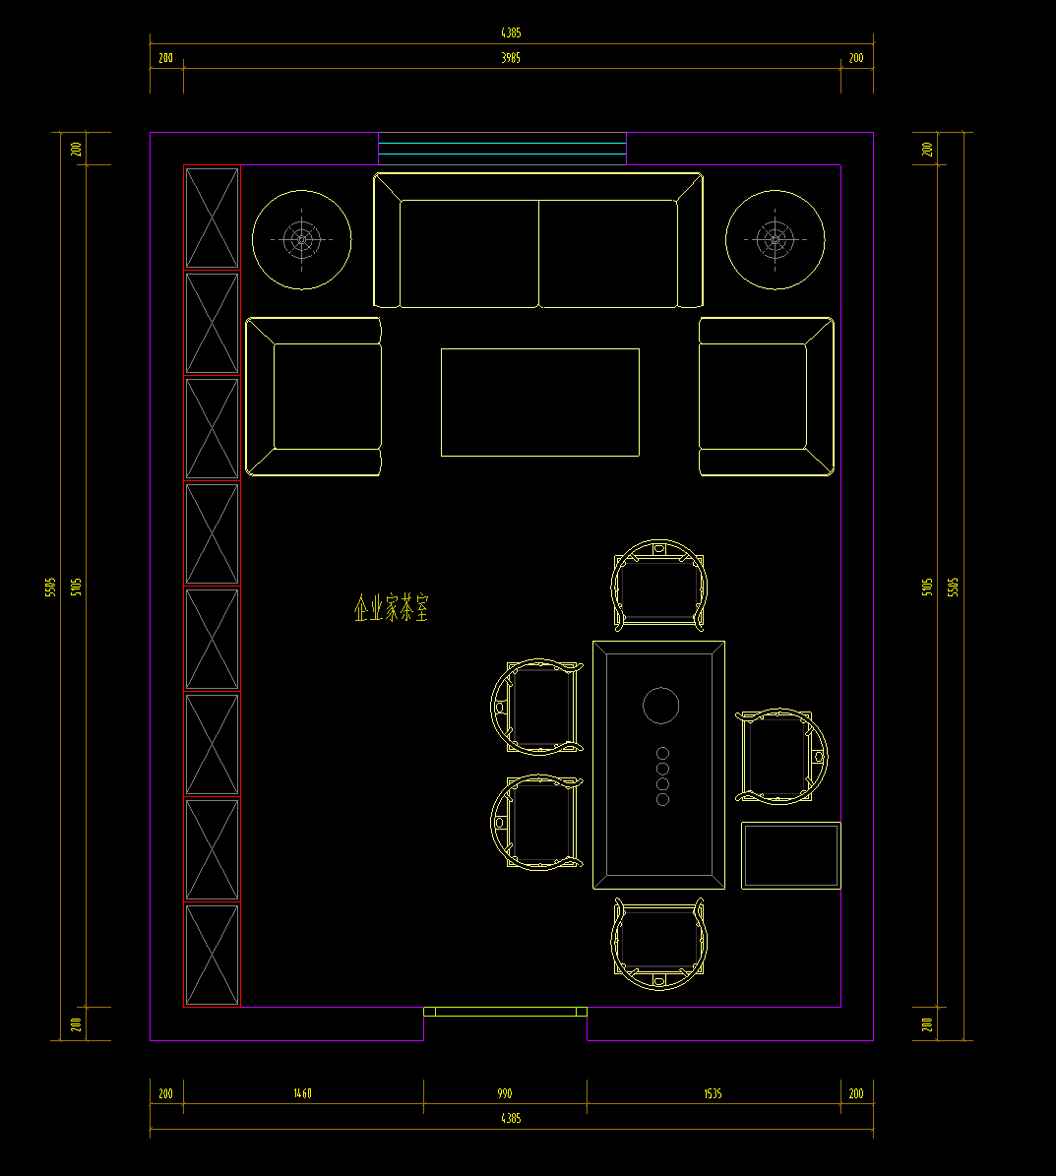 | 组织活动场所二楼 | 红心大坪议事厅 | 三人位沙发 | 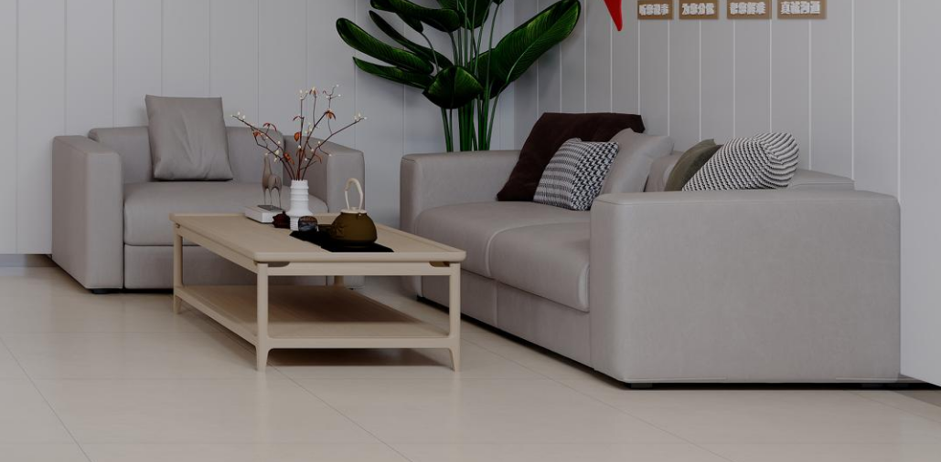 | 1800*850*800 | 1 | 张 | 西皮+高弹性海绵+实木框架
 |  |  | 单人位沙发 |  | 900*850*800 | 1 | 张 | 西皮+高弹性海绵+实木框架
 |  |  | 茶几 |  | 1200*700*450 | 1 | 张 | 曲木框架
 |  |  | 会议桌 |  | 2400*1100*750 | 1 | 张 | 实木定制
 |  |  | 椅子 | 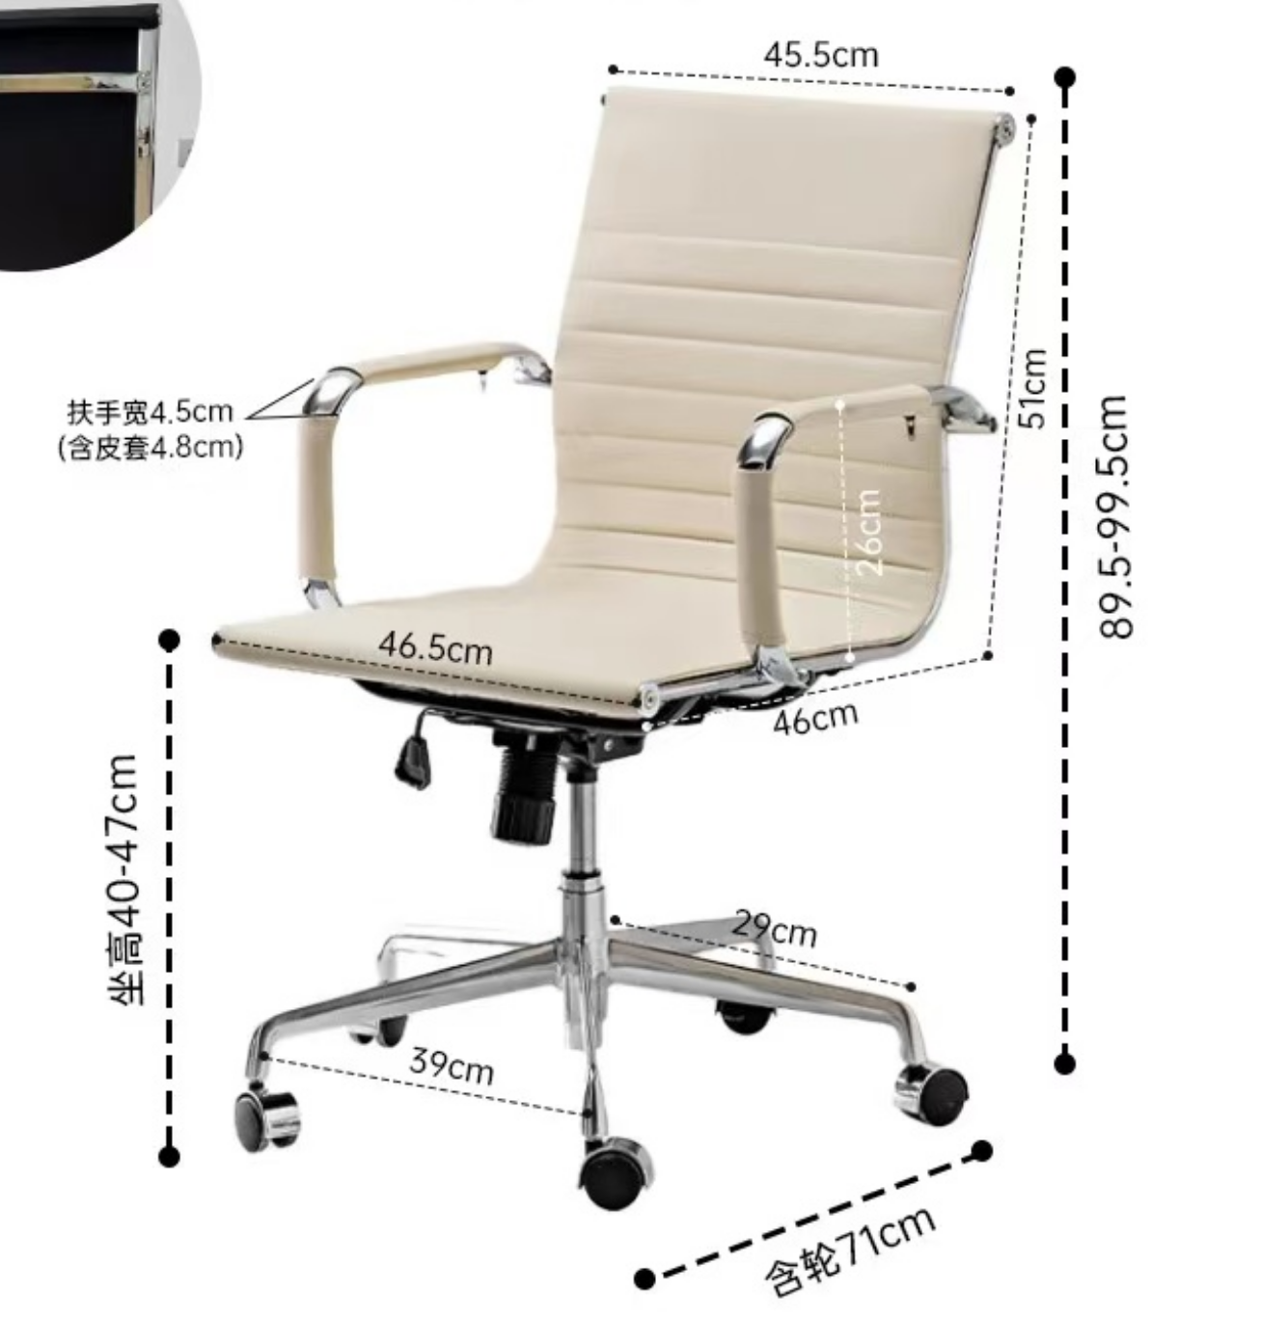 | 常规 | 8 | 张 | 西皮+高弹性海绵+不锈钢
 |  |  | 桌子 | 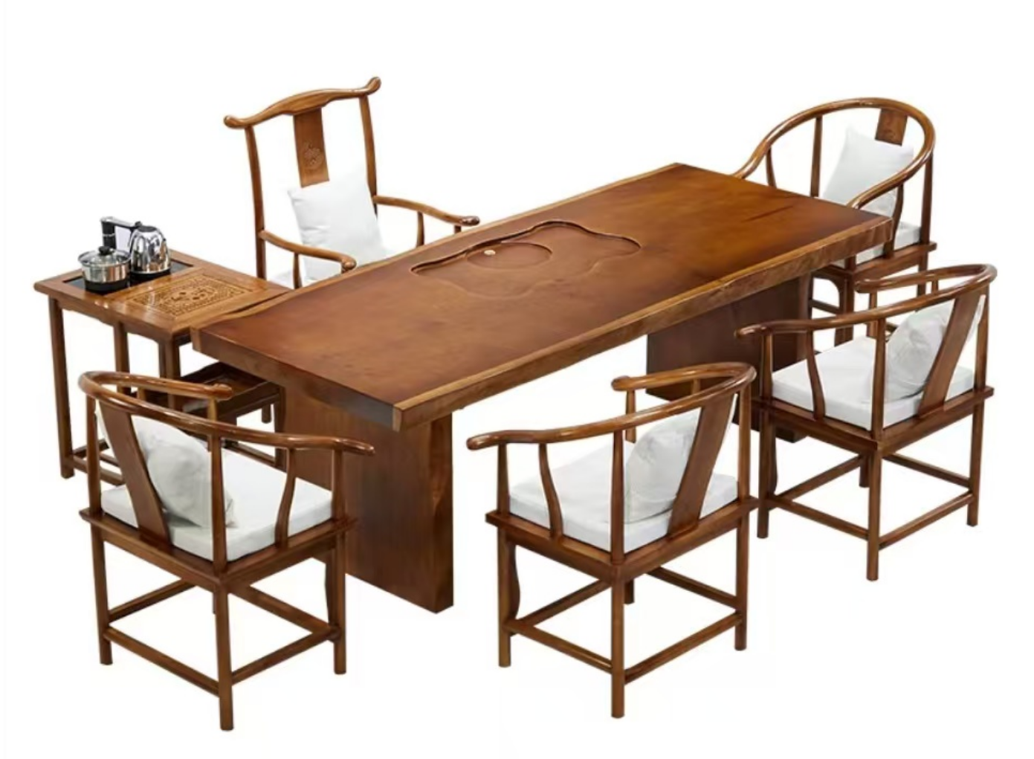 | 1800*900*750 | 1 | 张 | 松木
 |  |  | 椅子 |  | 常规 | 5 | 张 | 松木
 |  | 休息室 | 床 | 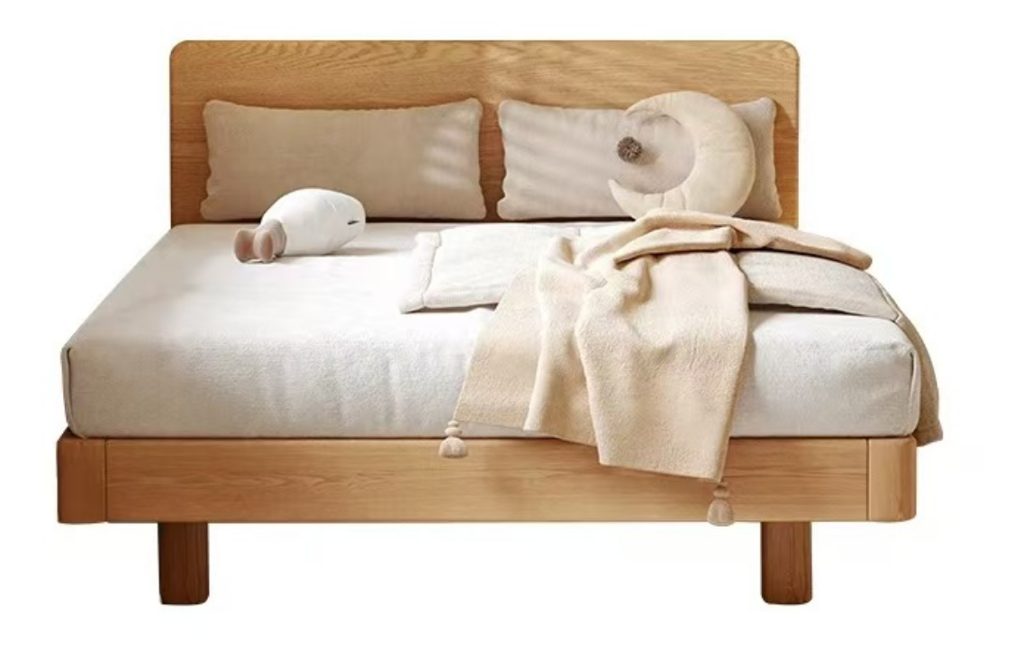 | 1200*2000*900 | 1 | 张 | 橡木框架+桐木背板
 |  |  | 桌子 |  | 800*600*750 | 1 | 张 | 白蜡木框架
 |  |  | 椅子 |  | 常规 | 1 | 张 | 碳素钢框架 面层：加厚科技皮
 |  | 两岸融合活动室 | 三人位沙发 |  | 1800*850*800 | 1 | 张 | 西皮+高弹性海绵+实木框架
 |  |  | 单人位沙发 |  | 900*850*800 | 1 | 张 | 西皮+高弹性海绵+实木框架
 |  |  | 茶几 |  | 1200*700*450 | 1 | 张 | 曲木框架
 |  |  | 桌子 | 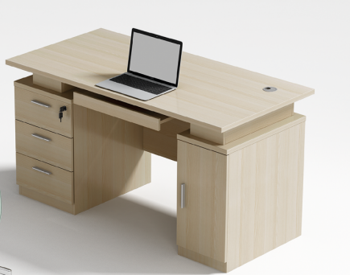 | 1600*700*750 | 2 | 张 | 白蜡木+铁灰
 |  |  | 椅子 |  | 常规 | 2 | 张 | 1·座背连体框采用全新pp料加纤一体注塑成型，高回弹海绵扪科一透气西皮2·座包高回弹力海绵，扪华宇透气网布3.28管壁厚2.0mm厚精抛电镀扶手，全新Pp料扶手面 4·单手柄可逍遥原位锁定底盘 5·防煤三级100mm黑色气压棒6.310PP加纤五星脚,静压800KG;7.60mm尼龙+PU防震静音脚轮
 |  | 企业家茶室 | 三人位沙发 | 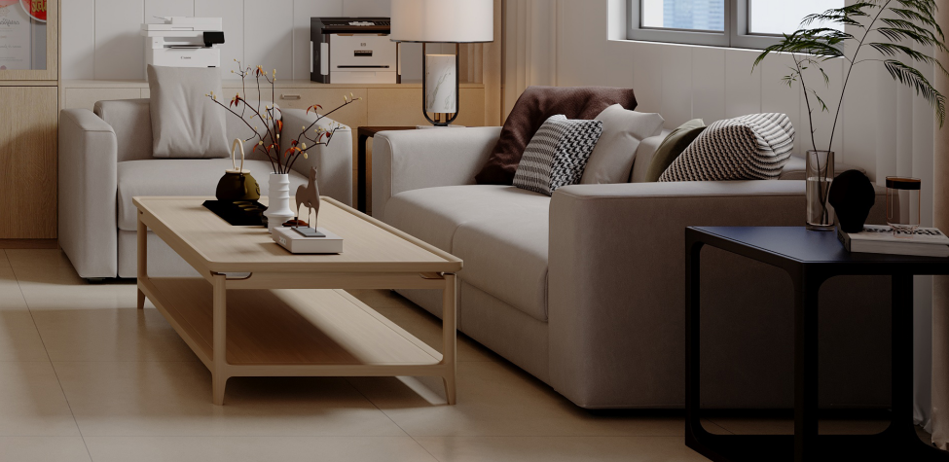 | 1800*850*800 | 1 | 张 | 西皮+高弹性海绵+实木框架
 |  |  | 单人位沙发 |  | 900*850*800 | 2 | 张 | 西皮+高弹性海绵+实木框架
 |  |  | 茶几 |  | 1200*700*450 | 1 | 张 | 曲木框架
 |  |  | 桌子 |  | 1800*900*750 | 1 | 张 | 松木
 |  |  | 椅子 |  | 常规 | 5 | 张 | 松木

